Values
Dados |  |  |  | Check |  |  |  | Descrição | De | Para
END A |  |  | Observações | VERIFICADOR | COMENTÁRIO |  |  |  | Células | Aba | Células
Estrutura | LDA [m] | 2240.00 | Poço/ Manifold |  |  | Equação 1: |  | RT | B5 | Results | H33
Identificação da Estrutura | Peso vazio no ar [kg/m] | 146.52 | Data Sheet |  |  |  |  | Revisão da RT | F5 | Results | H34
WSI 152.2510-DR-4041-4 | Peso cheio no ar [kg/m] | 167.70 | Data Sheet |  |  |  |  | Título da RT | C13 | Results | H35
Revisão | Peso vazio na água [kg/m] | 72.14 | Data Sheet |  |  |  |  | Elaborador | B6 | Results | H26
1 | Peso cheio na água [kg/m] | 93.32 | Data Sheet |  |  |  |  | PLSV | J23 | Results | H20
 | OD [m] | 0.30 | Calculado pela equação 1 |  |  |  |  | Poço/Manifold | J24 | Results | H19
 | ID [m] | 0.16 | Calculado pela equação 2 |  |  | Equação 2: |  | Tipo de linha | J25 | Results | H17
 | Contact diameter [mm] | 306.22 | OD do Data Sheet |  |  |  |  | LDA | J27 | Values | C3
 | Diâmetro nominal [''] | 6.00 | ID do Data Sheet [Polegadas] |  |  |  |  | Campo | J30 | Results | H21
 | MBR storage [m] | 2.09 | Armazenamento |  |  |  |  | Planilha EQSB | B32 | MCV e Guindaste | B3
 | MBRi instalação [m] | 2.40 | Verificar se não é fornecido no MD |  |  |  |  | Revisão da Planilha EQSB | F32 | MCV e Guindaste | B4
 | Bend. Stiffness [kN.m2] | 38.98 | Usar curva de rigidez |  |  |  |  | Equipamento Submarino | C34 | Results | H18
 | Torsional Stiffness [kN.m2] | 1204.00 |  |  |  |  |  | RL | B36 | Results | H30
 | Rel. Elongation (%) for 100kN |  | Ԑ = 100 * F / EA |  |  |  |  | Revisão da RL | F36 | Results | H31
 | Axial Stiffness [KN] | 310730.00 | Se indicado valor no data sheet , sobrescrever a célula. |  |  | Equação 3: | Figura 1: | Peso na água do MCV | D38 | MCV e Guindaste | C19
Bend Restrictor | Comprimento [mm] | 5639.00 | Atentar para o número de anéis a serem montados |  |  |  |  | Número do desenho do MCV | B39 | MCV e Guindaste | B6
Identificação da Estrutura | Peso vazio no ar [kg] | 1394.00 |  |  |  |  |  | Estrututa | J44 | Values | A5
CB-BR1522510-00-05 | Peso vazio na água [kg] | 1212.78 | Se não tiver no desenho usar Par*0,87. Vértebras de PU (não multiplicar por 0,87) |  |  |  |  | Diâmetro de contato | J45 | Values | C10
Revisão | Peso no ar/comp [t/m] | 0.25 |  |  |  |  |  | Peso vazio no ar | D47 | Values | C4
2 | Peso na água/comp [t/m] | 0.22 | Atentar para vértebras de PU (não multiplicar por 0,87) |  |  |  |  | Peso vazio na água | D48 | Values | C6
 | OD [m] | 0.39 | Calculado pela equação 3 |  |  |  |  | Peso cheio no ar | J47 | Values | C5
 | OD [mm] | 455.00 | OD da menor seção da vértebra (figura 1) |  |  |  |  | Peso vazio na água | J48 | Values | C7
 | ID [mm] | 330.00 | ID da menor seção da vértebra (figura 1) |  |  |  |  | MBR de instalação | J49 | Values | C13
 | Contact diameter [mm] | 668.00 | Maior diâmetro do acessório (colocar em contact e drag) |  |  |  |  | Rigidez à flexão | J50 | Values | C14
 | MBR travamento [m] | 4.14 | Valor do Relatório de Esforços |  |  |  |  | Rigidez axial | J51 | Values | C17
 | Momento Fletor Admissível [kN.m] | 77.00 | Valor do desenho |  |  |  |  | Peso no ar do conector | C56 | Values | C38
 | Força Cortante Admissível [kN] |  | Valor do desenho |  |  |  |  | Peso na água do conector | D56 | Values | C39
 | Bending Stiffness [kN.m2] | 314995.18 | Calculado pela equação 4 |  |  | Equação 4: |  | Conector | E56 | Values | A39
 | Axial Stiffness [kN] | 10.00 |  |  |  |  |  | Peso no ar da vértebra | C57 | Values | C19
 | Torsional Stiffness [kN.m2] | 10.00 |  |  |  |  |  | Peso no água da vértebra | D57 | Values | C20
 | Curvatura [1/m] | 0.24 | Ver aba Bending Stiffness |  |  |  |  | Vértebra | E57 | Values | A20
 | Bend moment [kN.m] | 0.01 | Ver aba Bending Stiffness |  |  |  |  | Peso no ar do adaptador | C58 | Values | C50
 | Curvatura limit [1/m] | 1.24 | Ver aba Bending Stiffness |  |  |  |  | Peso no água do adaptador | D58 | Values | C51
 | Bend Moment limit [kN.m] | 314995.19 | Ver aba Bending Stiffness e equação 5 |  |  |  |  | Adaptador de flange | E58 | Values | A51
End Fitting | Comprimento [mm] | 1374.00
Identificação da Estrutura | Peso vazio no ar [kg] | 890.00
CB-EF1522510-00-09 | Peso vazio na água [kg] | 774.30 | Se não tiver no desenho usar Par*0,87.
Revisão | Peso no ar/comp [t/m] | 0.65
2 | Peso na água/comp [t/m] | 0.56
 | OD [m] | 0.36 | Calculado pela equação 3
 | OD [mm] | 254.00 | OD do pescoço presente no desenho
 | ID [mm] | 152.40 | ID presente no desenho ou OD do duto no data sheet |  |  | Equação 5:
 | Contact diameter [mm] | 535.00 | Maior diâmetro do acessório (colocar em contact e drag)
 | Bending Stiffness [kN.m2] | 36812.39
 | Axial Stiffness [kN] | 6712860.68
 | Torsional Stiffness [kN.m2] | 28317.22
Adaptador de flanges | Comprimento [mm]
Identificação da Estrutura | Peso vazio no ar [kg]
 | Peso vazio na água [kg] |  | Se não tiver no desenho usar Par*0,87.
Revisão | Peso no ar/comp [t/m] | #DIV/0!
 | Peso na água/comp [t/m] | #DIV/0!
 | OD [m] | #DIV/0!
 | OD [mm] |  | OD do pescoço presente no desenho
 | ID [mm] |  | ID presente no desenho ou OD do duto no data sheet
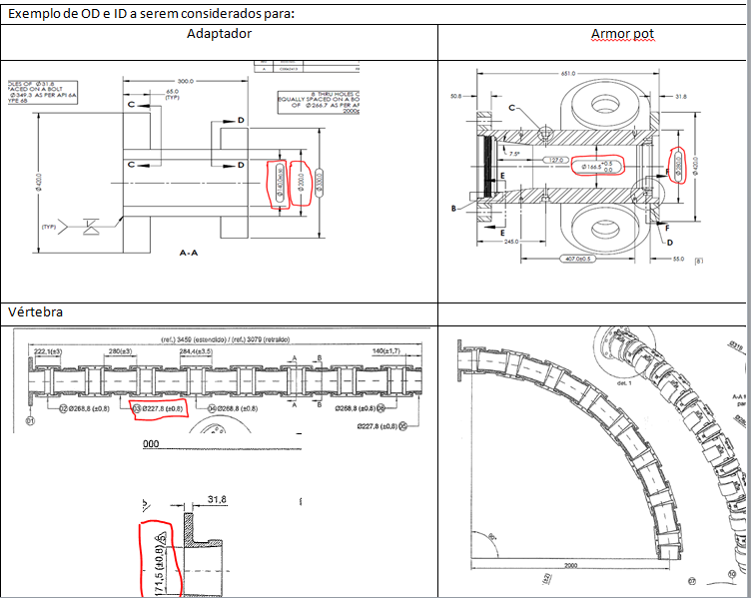
 | Contact diameter [mm] |  | Maior diâmetro do acessório (colocar em contact e drag)
 | Bending Stiffness [kN.m2] | 0.00
 | Axial Stiffness [kN] | 0.0
 | Torsional Stiffness [kN.m2] | 0.0
END B
Testar configuração da PETROBRAS

 |  |  |  |  |  | Equação 6:

MCV e Guindaste
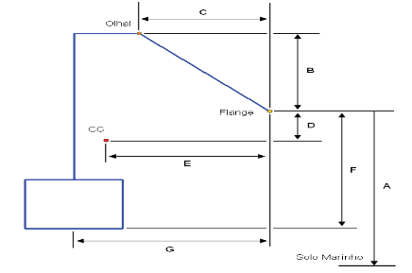
DESENHO MCV - Relatório PETROBRAS |  | Verificador | Comentário |  | Drawing MCV (Orcaflex)
EQSB | FD-3A00.00-1514-276-PEK-001 |  |  |  | 0.25 | 0.25 | 1.2
Revisão | D |  |  |  | -0.25 | 0.25 | 1.2
Fornecedor | TechnipFMC |  |  |  | -0.25 | -0.25 | 1.2
Desenho | P7000048060 |  |  |  | 0.25 | -0.25 | 1.2
Equipamento | Manifold |  |  |  | 0.5 | 0.5 | 0
A [mm] | 3810 |  |  |  | -0.5 | 0.5 | 0
B [mm] | 502 |  |  |  | -0.5 | -0.5 | 0
C [mm] | 907 |  |  |  | 0.5 | -0.5 | 0
D [mm] | 681
E [mm] | 864
F [mm] | 2037
G [mm] | 839

 |  |  |  |  | Guindaste ou A/R
MCV (Orcaflex) |  |  | Verificador | Comentário | LDA [m] | 2240.0
Peso | Pair [kgf] - Nota1 | 5043.0 |  |  | Comprimento [m] | 2235.7
 | Pw [kgf] | 5043.0
 | Volume | 1.00E-06 |  |  | Batimetria |  |  | Verificador | Comentário
CG | A [m] (Z) | 1.35600 |  |  | 0 | 3810 | 2240.00
 | B [m] (X) | -0.02500 |  |  | 5 | 3810 | 2240.00
Olhal | C [m] (Z) | 2.53900 |  |  | 10 | 3810 | 2240.00
 | D [m] (X) | -0.06800 |  |  | 15 | 3810 | 2240.00
Flange | E [m] (Z) | 2.03700
 | F [m] (X) | 0.83900
H ao solo | [m] (Z) | 2238.22700
Alfa | Ângulo Inclinação | 60

 | Nota1 - Inserir peso na água . Peso ar deve ser igual ao peso na água

Esforços
Escolher Caso | Cortante | Tração | Momento Fletor
 | [kN] | [kN] | [kN.m]
Toque no Solo (Caso 3ii) | -5.92 | 3.51 | -4.46

Colar tabela RL aqui
 |  |  |  |  | RL | Orcaflex
CASO DE CARREGAMENTO |  | ESFORÇO |  | VALOR | Valor | Cortante | Tração | M. Fletor | Verificação
CVD 2a - Topo (Caso 1) |  | Tração (Fx) |  | 1781 kN | 1781.00 |  |  |  | ---
CVD 1a - Equilibrio (Caso 2 - Flutuadores) |  | Tração (Fx) |  | 3,55 kN | 3.55 |  | 3.51 |  | OK
 |  | Forga Cortante (Fz) |  | -4,27 kN | -4.27 | -5.92 |  |  | VALOR
 |  | Momento Fletor (My) |  | 6,13 kN.m | 6.13 |  |  | -4.46 | SINAL
 |  | MBR (Vertebra) |  | 6,70 m | 6.70 |  |  |  | ---
 |  | MBR (Flexivel) |  | 5,79 m | 5.79 |  |  |  | ---
CVD 1a -MCV no Hub com linha suspensa (Caso 3i - Flutuadores) |  | Momento Fletor Maximo | Tração (Fx) | 0,89 kN | 0.89 |  | 3.51 |  | VALOR
 |  |  | Forga Cortante (Fz) | 0,38 kN | 0.38 | -5.92 |  |  | SINAL
 |  |  | Momento Fletor (My) | 31,32 kN.m | 31.32 |  |  | -4.46 | SINAL
 |  | Momento Fletor Minimo | Tração (Fx) | 4,28 kN | 4.28 |  | 3.51 |  | OK
 |  |  | Forga Cortante (Fz) | -5,55 kN | -5.55 | -5.92 |  |  | VALOR
 |  |  | Momento Fletor (My) | 0,08 kN.m | 0.08 |  |  | -4.46 | SINAL
 |  | MBR (Vertebra) |  | 4,32 m | 4.32 |  |  |  | ---
 |  | MBR (Flexivel) |  | 4,40 m | 4.40 |  |  |  | ---
CVD 1a -MCV no Hub (Caso 3ii - Flutuadores) | (a) | Tração (Fx) |  | 4,46 kN | 4.46 |  | 3.51 |  | OK
 |  | Forga Cortante (Fz) |  | -6,30 kN | -6.30 | -5.92 |  |  | OK
 |  | Momento Fletor (My) |  | -10,05 kN.m | -10.05 |  |  | -4.46 | OK
 | (b) | Tração (Fx) |  | 3,73 kN | 3.73 |  | 3.51 |  | OK
 |  | Forga Cortante (Fz) |  | -5,54 kN | -5.54 | -5.92 |  |  | VALOR
 |  | Momento Fletor (My) |  | -3,17 kN.m | -3.17 |  |  | -4.46 | VALOR
CVD 1a -MCV no Hub (Caso 3ii - Após retirada dos Flutuadores) | (a) | Tração (Fx) |  | 21,72 kN | 21.72 |  | 3.51 |  | OK
 |  | Forga Cortante (Fz) |  | -21,87 kN | -21.87 | -5.92 |  |  | OK
 |  | Momento Fletor (My) |  | -43,97 kN.m | -43.97 |  |  | -4.46 | OK
 | (b) | Tração (Fx) |  | 26,54 kN | 26.54 |  | 3.51 |  | OK
 |  | Forga Cortante (Fz) |  | -18,57 kN | -18.57 | -5.92 |  |  | OK
 |  | Momento Fletor (My) |  | -30,88 kN.m | -30.88 |  |  | -4.46 | OK
CVD 1a - Teste Offshore (Caso 4 - Flutuadores) | (a) | Tração (Fx) |  | -11,82 kN | -11.82 |  | 3.51 |  | SINAL
 |  | Forga Cortante (Fz) |  | -8,34 kN | -8.34 | -5.92 |  |  | OK
 |  | Momento Fletor (My) |  | -22,25 kN.m | -22.25 |  |  | -4.46 | OK
 | (b) | Tração (Fx) |  | -5,35 kN | -5.35 |  | 3.51 |  | SINAL
 |  | Forga Cortante (Fz) |  | -5,91 kN | -5.91 | -5.92 |  |  | VALOR
 |  | Momento Fletor (My) |  | 3,11 kN.m | 3.11 |  |  | -4.46 | SINAL
CVD 1a - Teste Offshore (Caso 4 - Após retirada dos Flutuadores) | (a) | Tração (Fx) |  | 10,86 kN | 10.86 |  | 3.51 |  | OK
 |  | Forga Cortante (Fz) |  | -25,26 kN | -25.26 | -5.92 |  |  | OK
 |  | Momento Fletor (My) |  | -60,58 kN.m | -60.58 |  |  | -4.46 | OK
 | (b) | Tração (Fx) |  | 14,86 kN | 14.86 |  | 3.51 |  | OK
 |  | Forga Cortante (Fz) |  | -22,81 kN | -22.81 | -5.92 |  |  | OK
 |  | Momento Fletor (My) |  | -44,42 kN.m | -44.42 |  |  | -4.46 | OK
CVD 1a - Operagão (Caso 5 - Após retirada dos Flutuadores) | (a) | Tração (Fx) |  | 11,87 kN | 11.87 |  | 3.51 |  | OK
 |  | Forga Cortante (Fz) |  | -24,96 kN | -24.96 | -5.92 |  |  | OK
 |  | Momento Fletor (My) |  | -59,09 kN.m | -59.09 |  |  | -4.46 | OK
 | (b) | Tração (Fx) |  | 15,86 kN | 15.86 |  | 3.51 |  | OK
 |  | Forga Cortante (Fz) |  | -22,46 kN | -22.46 | -5.92 |  |  | OK
 |  | Momento Fletor (My) |  | -43,38 kN.m | -43.38 |  |  | -4.46 | OK

